Gráfico de Pareto
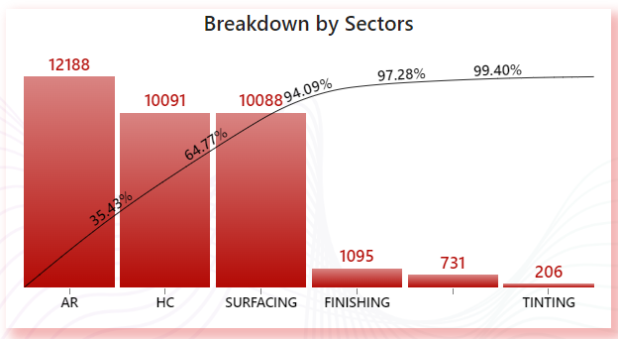
Renomear - Título do Gráfico
 | QUEBRAS POR SETOR | QUEBRAS POR SETOR
AR | 12188 | 35.43%
HC | 10091 | 64.77%
SURFACING | 10088 | 94.09%
FINISHING | 1095 | 97.28%
WITHOUT DEFINITION | 731 | 99.40%
TINTING | 206 | 100.00%
 |  | 100.00%
GRÁFICO DE PARETO
 |  |  |  | D4
QUEBRAS POR SETOR
Descrição | Incidência | % Percentual | % Acumulada
AR | 12188 | 35.43% | 35.43%
HC | 10091 | 29.34% | 64.77%
SURFACING | 10088 | 29.33% | 94.09%
FINISHING | 1095 | 3.18% | 97.28%
WITHOUT DEFINITION | 731 | 2.13% | 99.40%
TINTING | 206 | 0.60% | 100.00%
 |  | 0.00% | 100.00%
 | 34399

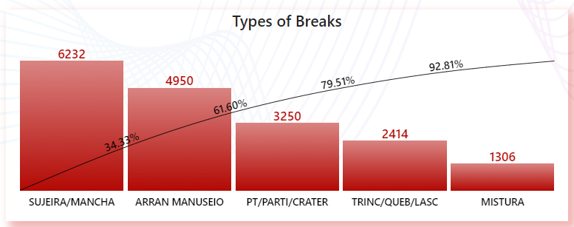
Renomear - Título do Gráfico
 | QUEBRAS POR SETOR | QUEBRAS POR SETOR
AR | 12188 | 35.43%
HC | 10091 | 64.77%
SURFACING | 10088 | 94.09%
FINISHING | 1095 | 97.28%
WITHOUT DEFINITION | 731 | 99.40%
TINTING | 206 | 100.00%
 |  | 100.00%
TIPOS DE QUEBRA
Descrição | Incidência | % Percentual | % Acumulada
SUJEIRA/ MANCHA | 12188 | 35.43% | 135.43%
ARRANHÃO / MANUSEIO | 10091 | 29.34% | 164.77%
PT/ PARTI/ CRATER | 10088 | 29.33% | 194.09%
TRINC / QUEB / LASC | 1095 | 3.18% | 197.28%
MISTURA | 731 | 2.13% | 199.40%
VERIFICAR | 206 | 0.60%

 | 34399

Gráfico Geral
GRÁFICO GERAL
 |  |  | D4
% de Vendas
Título: XXXX
Item | Quant. | %
Exemplo 1 | 35 | 20%
Exemplo 2 | 35 | 20%
Exemplo 3 | 31 | 18%
Exemplo 4 | 23 | 13%
Exemplo 5 | 19 | 11%
Exemplo 6 | 14 | 8%
Exemplo 7 | 11 | 6%
Exemplo 8 | 4 | 2%
Exemplo 9 | 2 | 1%

Carta de Tendência
CARTA DE TENDÊNCIA
 |  |  |  |  |  |  |  |  |  |  |  |  |  |  |  |  |  | D4

 | AM |  |  |  |  |  | PM
Status | 6 | 7 | 8 | 9 | 10 | 11 | 12 | 13 | 14 | 15 | 16 | 17 | 18 | 19 | 20 | 21 | 22 | 23
Exemplo 1 | 50 | 88 | 841 | 2086 | 2321 | 2801 | 1620 | 2794 | 1902 | 1064 | 1111 | 2144 | 1188 | 2210 | 478 | 113 | 29 | 9
RENOMEAR TÍTULO

